Баг-репорти.Фронтенд
ID | #1
Reporter: | Krystyna Koshak | Assignee: |  | Status: | New
Type: | Functional | Severity: | Minor | Priority: | Medium
Environment: | Windows 10 Pro, Chrome Version 132.0.6834.83 (Official Build) (64-bit), Android Samsung Galaxy M22,Galaxy Tab A7 Lite
Summary: | Модальне вікно підтвердження виходу (ConfirmationModal) не закривається при натисканні на клавішу "Escape" на десктопі.
Description:

Pre-conditions:
1 | URL https://wild-travels.vercel.app/ відкрито в браузері
2 | Користувач авторизований у системі
3 | Відкрито панель користувача
4 | Натиснуто кнопку/іконку виходу
5 | Модальне вікно "ConfirmationModal"(з текстом "Ви точно хочете вийти?") відображається на екрані
Steps to reproduce:
1 | Натиснути на кнопку "Escape".
2 | Звернути увагу на поведінку модального вікна
3
4
5
6
Actual result:
Після натискання на клавішу "Escape" модальне вікно "ConfirmationModal" не закривається і продовжує відображатися на екрані.

Expected result:
При натисканні на клавішу "Escape" модальне вікно закривається(аналогічно до натискання на кнопку "Відмінити" або крестик "закриття"). Користувач повертається до попереднього стану інтерфейсу.

Attachments:
Additional info:

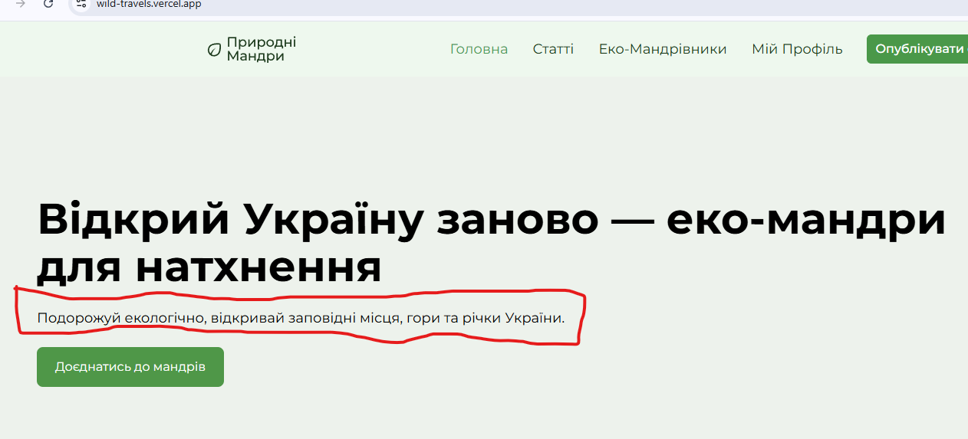
ID | #2
Reporter: | Krystyna Koshak | Assignee: |  | Status: | New
Type: | UI | Severity: | Minor | Priority: | Low
Environment: | Windows 10 Pro, Chrome Version 132.0.6834.83 (Official Build) (64-bit), Android Samsung Galaxy M22,Galaxy Tab A7 Lite
Summary: | Невідповідність тексту опису під заголовком "Page Title" на Головній сторінці.
Description:

Pre-conditions:
1 | URL https://wild-travels.vercel.app/ відкрито в браузері
2 | Користувач перебуває на Головній сторінці сайту
3 | Прочитати текст під заголовком “Відкрий Україну заново — еко-мандри для натхнення”
Steps to reproduce:
1 | Прочитати текст під заголовком “Відкрий Україну заново — еко-мандри для натхнення”
2
3
4
5
6
Actual result:
Відображається текст : "Подорожуй екологічно, відкривай заповідні місця, гори та річки України."

Expected result:
Відображається текст згідно макету : "Подорожуй екологічно, відкривай заповідні місця, гори та річки України.Ми зібрали маршрути,які допоможуть побачити красу природи без шкоди для неї."

Attachments:
Additional info:

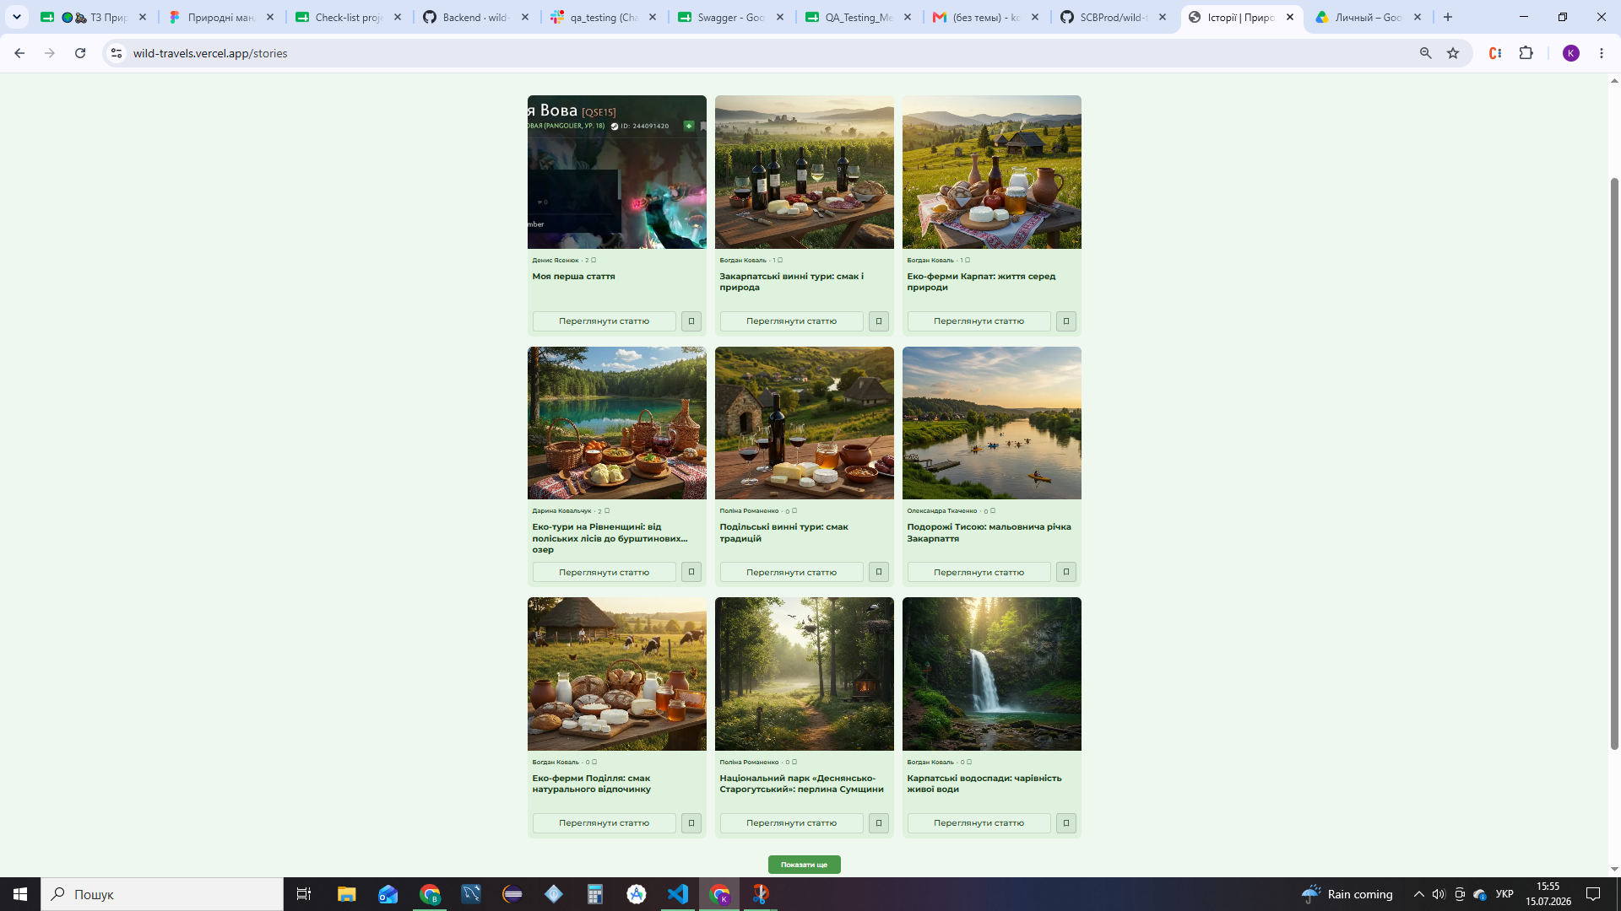
ID | #3
Reporter: | Krystyna Koshak | Assignee: |  | Status: | New
Type: | Functional | Severity: | Minor | Priority: | Medium
Environment: | Windows 10 Pro, Chrome Version 132.0.6834.83 (Official Build) (64-bit), Android Samsung Galaxy M22,Galaxy Tab A7 Lite
Summary: | Кількість статей у списку на Головній сторінці не відповідає вимогам(відображається не 10 елементів).
Description:

Pre-conditions:
1 | URL https://wild-travels.vercel.app/ відкрито в браузері
2 | Користувач перебуває на сторінці Статті сайту
3
Steps to reproduce:
1 | Проскролити сторінку вниз до компонента/блоку зі списком статей
2 | Порахувати загальну кількість відображених карток статей у цьому блоці
3
4
5
6
Actual result:
У списку відображається інша кількість статей, 9 замість визначених вимогами 10 елементів.

Expected result:
Список статей на сторінці Статті складається рівно з 10 елементів відповідно до вимог.

Attachments:
Additional info:

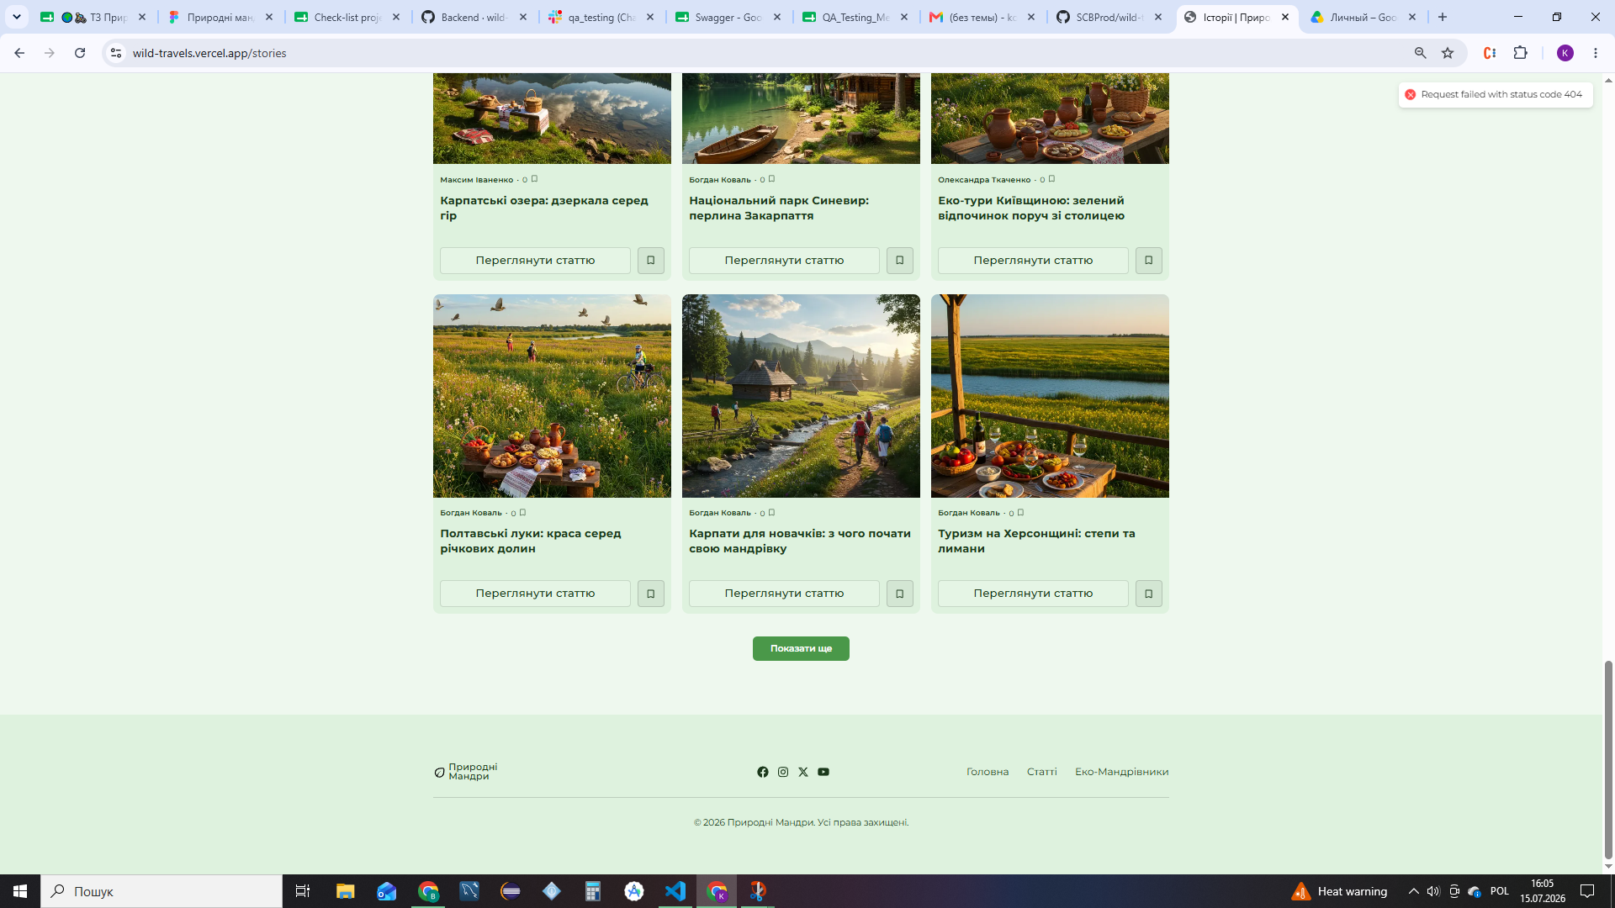
ID | #5
Reporter: | Krystyna Koshak | Assignee: |  | Status: | New
Type: | Functional | Severity: | Major | Priority: | High
Environment: | Windows 10 Pro, Chrome Version 132.0.6834.83 (Official Build) (64-bit), Android Samsung Galaxy M22,Galaxy Tab A7 Lite
Summary: | Кнопка "Показати ще" не приховується після завантаження останньої порції статей, при кліку на неї з'являється помилка 404
Description:

Pre-conditions:
1 | URL https://wild-travels.vercel.app/ відкрито в браузері
2 | Користувач перебуває на сторінці історії
3
4
5
Steps to reproduce:
1 | Проскролити сторінку вниз до кнопки "Показати ще"
2 | Натиснути кнопку для завантаженн останньої порції статей
3 | Пістя завантаження статей натиснути на кнопку "Показати ще" повторно
4
5
6
Actual result:
Після завантаження останньої порції статей кнопка "Показати ще" не зникає, у верхньому правому боці сторінки з'являється червона помилка Request failed with status code 404

Expected result:
Після завантаження останньої порції статей кнопка "Показати ще" зникає зі сторінки

Attachments:
Additional info:

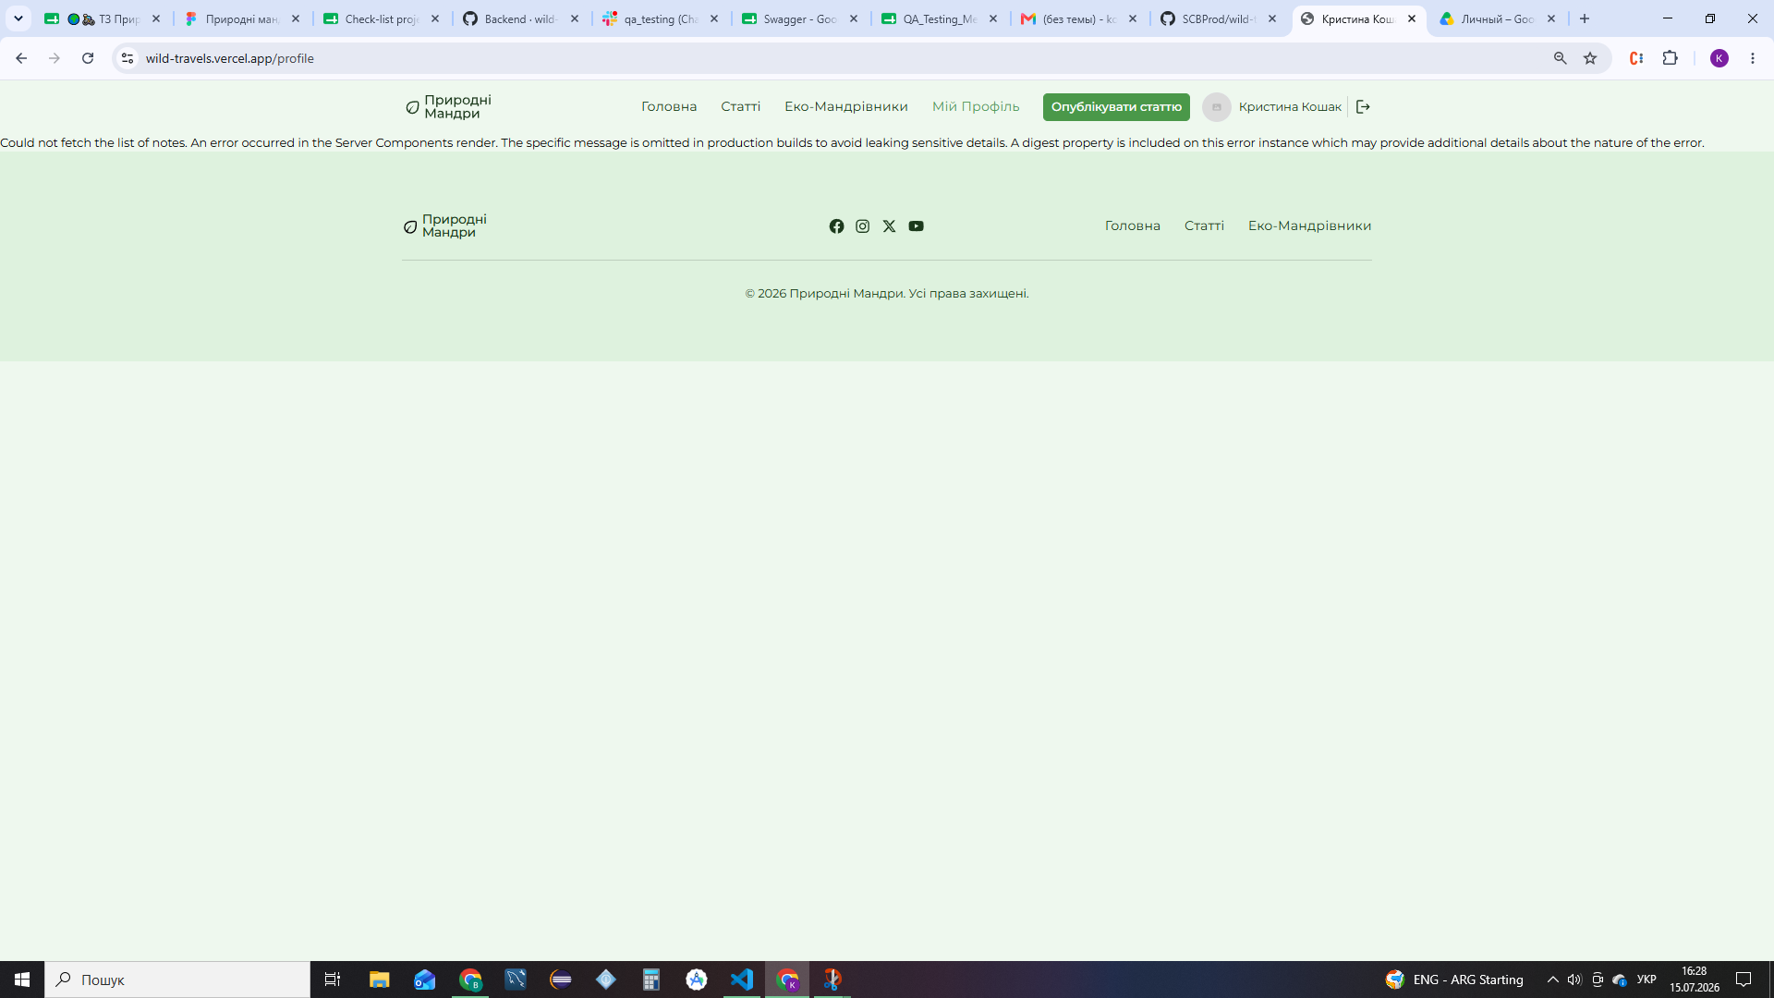
ID | #4
Reporter: | Krystyna Koshak | Assignee: |  | Status: | New
Type: | Functional | Severity: | Critical | Priority: | High
Environment: | Windows 10 Pro, Chrome Version 132.0.6834.83 (Official Build) (64-bit), Android Samsung Galaxy M22,Galaxy Tab A7 Lite
Summary: | Критична помилка Server Components render при переході на сторінку "Мій Профіль" після натискання кнопки "Збереженні статті" внизу Головної сторінки
Description:

Pre-conditions:
1 | URL https://wild-travels.vercel.app/ відкрито в браузері
2 | Користувач успішно авторизований у системі
3 | Відкрито Головну сторінку
4
5
Steps to reproduce:
1 | Натиснути кнопку "Доєднатись до мандрів"
2 | Натиснути кнопку "Збереженні статті"
3
4
5
6
Actual result:
Відображається помилка з текстом "Could not fetch the list of notes. An error occurred in the Server Components render. The specific message is omitted in production builds to avoid leaking sensitive details. A digest property is included on this error instance which may provide additional details about the nature of the error"

Attachments:

Expected result:
Користувач успішно переходить на сторінку "Мій профіль", де коректно відображається інформація користувача

Additional info:

Баг-репорти. Бекенд
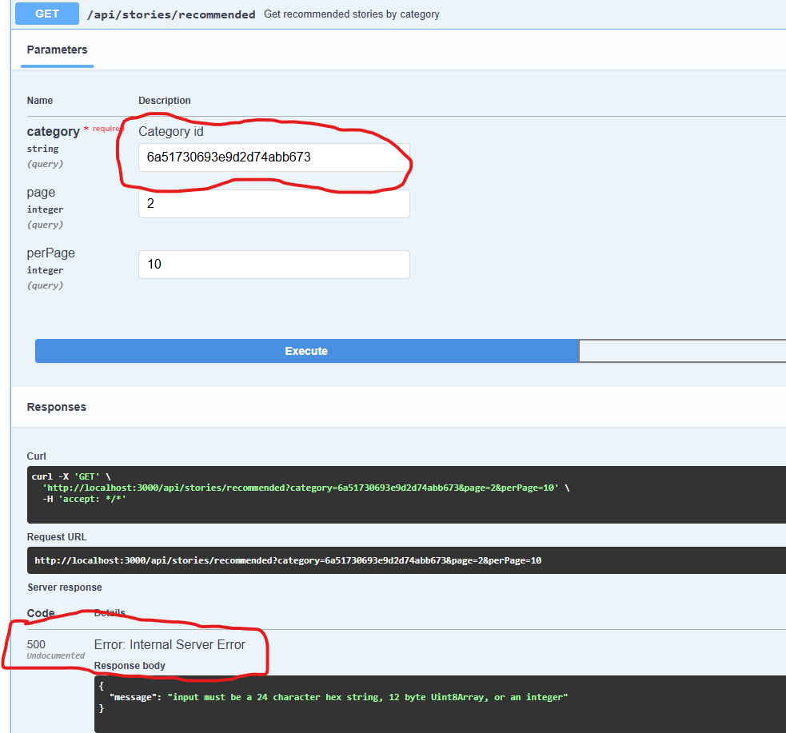
ID | #1
Reporter: | Krystyna Koshak | Assignee: |  | Status: | New
Type: | Functional | Severity: | Major | Priority: | Medium
Environment: | Windows 10 Pro, Chrome Version 132.0.6834.83 (Official Build) (64-bit)
Summary: | При запиті "GET /api/profile/stories з невалідним параметром page відповідь серверу має статус код 500 замість 400
Description:

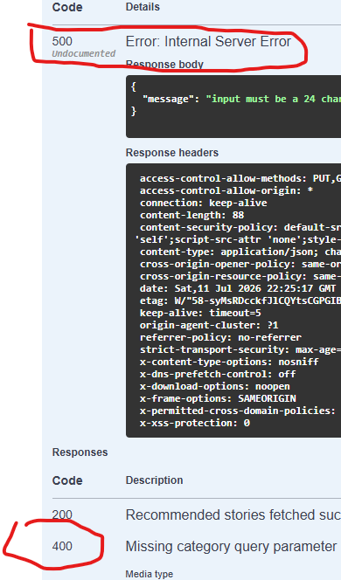
Pre-conditions:
1 | URL Swagger http://localhost:3000/api/profile/stories/recommended відкрито в браузері
2 | Користувач успішно зареєстрований та авторизований в застосунку через Swagger
3
Steps to reproduce:
1 | Відкрити запит GET /stories/recommended
2 | Натиснути кнопку Try it out
3 | Ввести в поле category невалідний ID
4 | Натиснути кнопку Execute
5
Actual result:
Відповідь сервера має статус код 500 Internal Server Error тв містить технічну помилку бази даних

Expected result:
Відповідь сервера має статус код 400 Bad Request з коректним повідомленням про помилку валідації

Attachments:
Additional info:

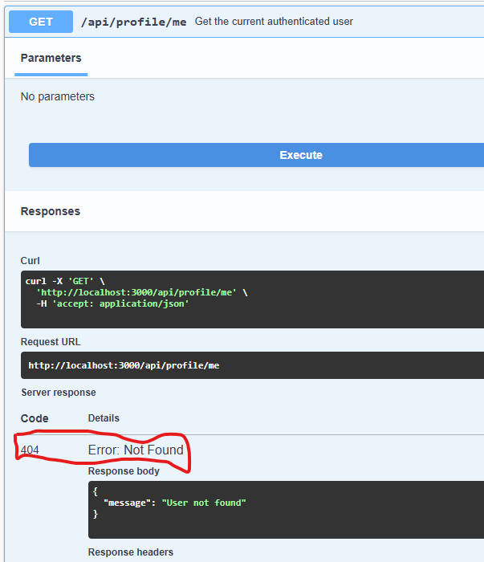
ID | #2
Reporter: | Krystyna Koshak | Assignee: |  | Status: | New
Type: | Functional | Severity: | Major | Priority: | High
Environment: | Windows 10 Pro, Chrome Version 132.0.6834.83 (Official Build) (64-bit)
Summary: | При запиті "GET/api/profile/me" авторизованого користувача сервер повертає код 404 замість код 200
Description:

Pre-conditions:
1 | URL Swagger http://localhost:3000/api/profile/me відкрито в браузері
2 | Користувач успішно зареєстрований та авторизований в застосунку через Swagger
3
Steps to reproduce:
1 | Відкрити запит GET /profile/me
2 | Натиснути кнопку Try it out
3 | Натиснути кнопку Execute
4
5
Actual result:
Відповідь сервера має статус код 404 Not Found та містить повідомлення про помилку {"message": "User not found"}.

Expected result:
Відповідь сервера має статус код 200 OK з коректним об'єктом даних профілю поточного авторизованого користувача

Attachments:
Additional info:

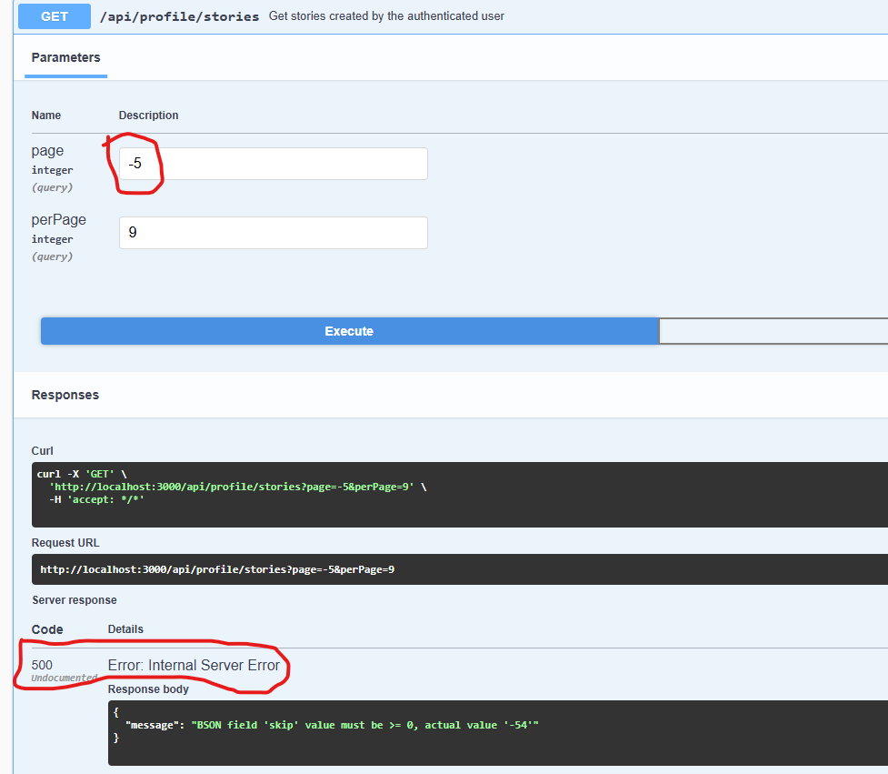
ID | #3
Reporter: | Krystyna Koshak | Assignee: |  | Status: | New
Type: | Functional | Severity: | Major | Priority: | Medium
Environment: | Windows 10 Pro, Chrome Version 132.0.6834.83 (Official Build) (64-bit)
Summary: | При запиті "GET/api/profile/stories" авторизованого користувача сервер повертає код 500 замість код 400
Description:

Pre-conditions:
1 | URL Swagger http://localhost:3000/api/profile/stories відкрито в браузері
2 | Користувач успішно зареєстрований та авторизований в застосунку через Swagger
3
Steps to reproduce:
1 | Відкрити запит GET /profile/stories
2 | Натиснути кнопку Try it out
3 | Ввести в поле page некоректне значення(від'ємне число).
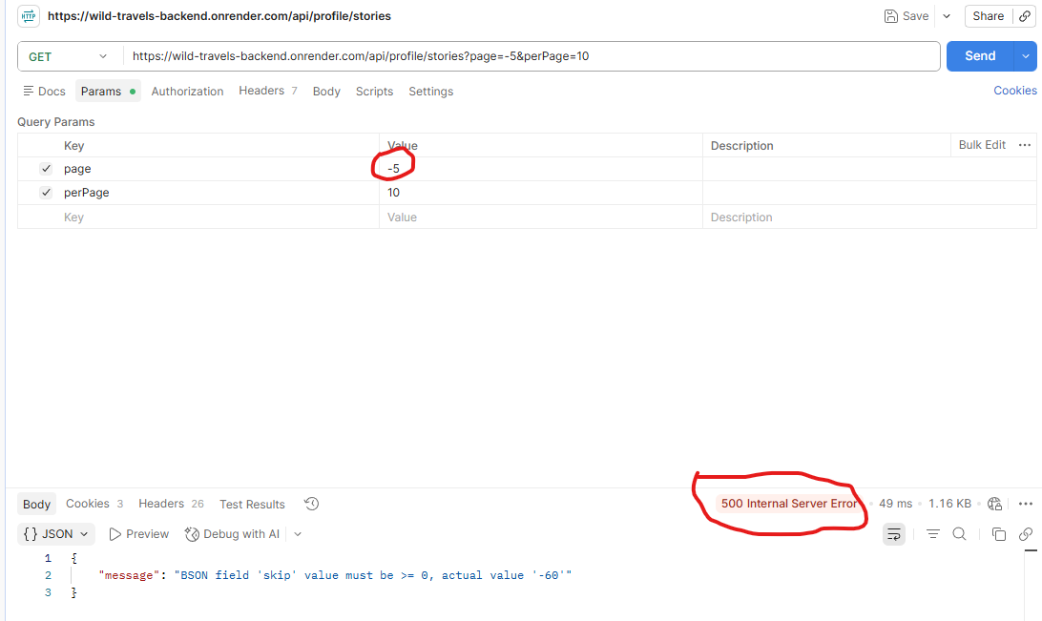
4 | Ввести в поле perPage коректне значення.
5 | Натиснути кнопку Execute
Actual result:
Відповідь сервера має статус код 500 Internal Server Error тв містить технічну помилку бази даних

Expected result:
Відповідь сервера має статус код 400 Bad Request з коректним повідомленням про помилку валідації

Attachments:

